data aset IKNB
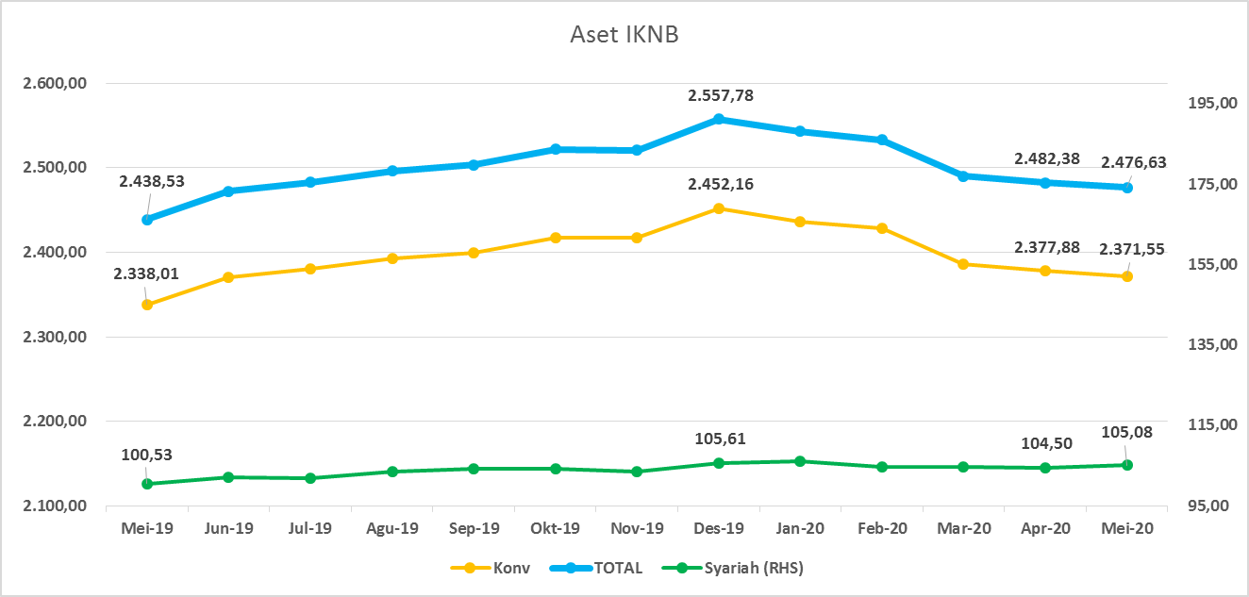
ASET INDUSTRI KEUANGAN NON BANK |  |  |  | ASET INDUSTRI KEUANGAN NON BANK

 |  |  | dalam triliun Rp |  |  |  | dalam miliar Rp
Komponen | Mei 2020 |  | Total | Komponen | Mei 2020 |  | Total
 | Konvensional | Syariah |  |  | Konvensional | Syariah
Asuransi | 1,271.56 | 41.45 | 1,313.01 | Asuransi | 1,271,560.77 | 41,452.27 | 1,313,013.03
Asuransi Jiwa | 501.8 | 33.32 | 535.15 | Asuransi Jiwa | 501,836.15 | 33,317.95 | 535,154.09
Asuransi Umum | 162.87 | 5.98 | 168.84 | Asuransi Umum | 162,866.86 | 5,976.53 | 168,843.39
Reasuransi | 26.95 | 2.16 | 29.11 | Reasuransi | 26,950.47 | 2,157.79 | 29,108.26
Asuransi Wajib | 126.4 | - | 126.42 | Asuransi Wajib | 126,423.30 | - | 126,423.30
Asuransi Sosial (BPJS) | 453.48 | - | 453.48 | Asuransi Sosial (BPJS) | 453,483.99 | - | 453,483.99
Lembaga Pembiayaan | 590.09 | 25.81 | 615.89 | Lembaga Pembiayaan | 590,085.08 | 25,805.63 | 615,890.71
Perusahaan Pembiayaan | 488.36 | 18.75 | 507.11 | Perusahaan Pembiayaan | 488,357.40 | 18,753.83 | 507,111.22
Modal Ventura | 16.13 | 2.80 | 18.93 | Modal Ventura | 16,131.25 | 2,799.50 | 18,930.76
PP Infrastruktur | 85.60 | 4.25 | 89.85 | PP Infrastruktur | 85,596.43 | 4,252.30 | 89,848.73
Dana Pensiun | 284.53 | 1.75 | 286.28 | Dana Pensiun | 284,527.17 | 1,751.39 | 286,278.56
DPPK-PPMP | 152.78 | 0.35 | 153.13 | DPPK-PPMP | 152,775.06 | 351.72 | 153,126.78
DPPK-PPIP | 34.54 | 0.11 | 34.64 | DPPK-PPIP | 34,535.35 | 108.53 | 34,643.88
DPLK | 97.22 | 1.29 | 98.51 | DPLK | 97,216.76 | 1,291.14 | 98,507.90
LKK | 209.96 | 35.55 | 245.51 | LKK | 209,960.06 | 35,554.40 | 245,514.46
1. LPEI | 85.73 | 13.26 | 98.98 | 1. LPEI | 85,726.99 | 13,257.01 | 98,984.00
2. Pergadaian | 56.66 | 11.39 | 68.05 | 2. Pergadaian | 56,664.20 | 11,388.38 | 68,052.58
3. Lembaga Penjamin | 19.30 | 2.41 | 21.71 | 3. Lembaga Penjamin | 19,297.03 | 2,414.84 | 21,711.88
4. PT SMF (Persero) | 25.31 | 4.33 | 29.65 | 4. PT SMF (Persero) | 25,314.55 | 4,333.45 | 29,648.00
5. PT PNM (Persero) | 20.49 | 4.16 | 24.65 | 5. PT PNM (Persero) | 20,491.27 | 4,160.73 | 24,652.00
6. PT Danareksa (Persero) | 2.47 | - | 2.47 | 6. PT Danareksa (Persero) | 2,466.00 | - | 2,466.00
Jasa Penunjang | 11.32 | - | 11.32 | Jasa Penunjang | 11,315.11 | - | 11,315.11
Pialang Asuransi | 7.53 | - | 7.53 | Pialang Asuransi | 7,528.81 | - | 7,528.81
Pialang Reasuransi | 3.79 | - | 3.79 | Pialang Reasuransi | 3,786.30 | - | 3,786.30
LKM | 0.61 | 0.47 | 1.09 | LKM | 612.17 | 474.66 | 1,086.83
Fintech | 3.49 | 0.04 | 3.53 | Fintech | 3,486.84 | 41.11 | 3,527.95
TOTAL | 2,371.55 | 105.08 | 2,476.63 | TOTAL | 2,371,547.19 | 105,079.45 | 2,476,626.64

Keterangan :
Data aset LKM menggunakan data Kuartal I 2020.
Data aset Jasa Penunjang menggunakan data Semester II 2019.
 |  |  |  |  |  |  | triliun Rp

Pelaku IKNB
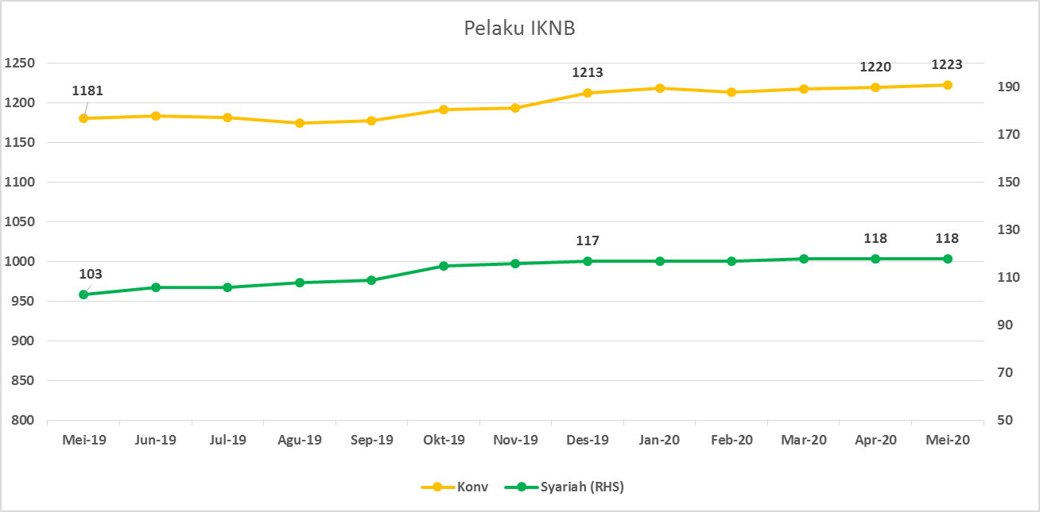
JUMLAH PELAKU
INDUSTRI KEUANGAN NON BANK

Komponen | Mei 2020 |  | Total
 | Konvensional | Syariah*
Asuransi | 139 | 13 | 152
Asuransi Jiwa | 54 | 7 | 61
Asuransi Umum | 74 | 5 | 79
Reasuransi | 6 | 1 | 7
Asuransi Wajib | 3 | 0 | 3
Asuransi Sosial (BPJS) | 2 | - | 2
Lembaga Pembiayaan | 237 | 9 | 246
Perusahaan Pembiayaan | 178 | 5 | 183
Modal Ventura | 57 | 4 | 61
PP Infrastruktur | 2 | 0 | 2
Dana Pensiun | 219 | 3 | 222
DPPK-PPMP | 153 | 1 | 154
DPPK-PPIP | 43 | 1 | 44
DPLK | 23 | 1 | 24
LKK | 110 | 5 | 115
1. LPEI | 1 | - | 1
2. Pergadaian | 85 | 3 | 88
Berizin | 44 | 2 | 46
Terdaftar | 41 | 1 | 42
3. Lembaga Penjamin | 21 | 2 | 23
4. PT SMF (Persero) | 1 | - | 1
5. PT PNM (Persero) | 1 | - | 1
6. PT Danareksa (Persero) | 1 | - | 1
Jasa Penunjang IKNB | 227 | - | 227
1. Pialang Asuransi | 159 | - | 159
2. Pialang Reasuransi | 42 | - | 42
3. Jasa Penilai Kerugian | 26 | - | 26
LKM | 142 | 76 | 218
Izin Penuh | 133 | 76 | 209
Izin Bersyarat | 9 |  | 9
Fintech | 149 | 12 | 161
Berizin | 24 | 1 | 25
Terdaftar | 125 | 11 | 136
TOTAL | 1,223 | 118 | 1,341

Keterangan :
*Data Full Fledge Syariah

